Enunciados
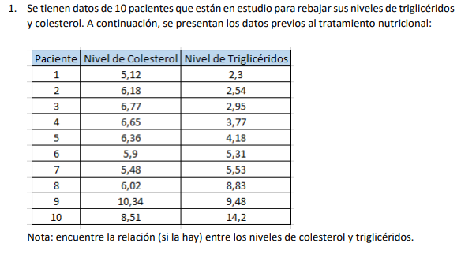
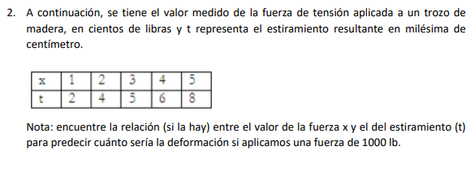
Nombre | Luis Felipe Narváez Gómez | Codigo | 2312660 | Fecha | Sabado, 9 de Octubre de 2021
Universidad | Santo Tomas seccional Tunja | Carrera | Facultad de Ingenieria de Sistemas |  |  | Asignatura | Operacionales o Numericos / Metodos Numericos

Ejercicio 1
Nivel Colesterol | Nivel Triglicéridos
Xi | Yi | n | i | Xi | Yi | Xi*Yi | X2 | a1*Xi | Y | e2 | (yi-Yiprom)2
5.12 | 2.3 | 10 | 1 | 5.12 | 2.3 | 11.776 | 26.2144 | 8.1243958444 | 3.3494979498 | 1.1014459466 | 13.024881
6.18 | 2.54 |  | 2 | 6.18 | 2.54 | 15.6972 | 38.1924 | 9.8063996716 | 5.031501777 | 6.2075811046 | 11.350161
6.77 | 2.95 |  | 3 | 6.77 | 2.95 | 19.9715 | 45.8329 | 10.742609349 | 5.9677114543 | 9.1065824217 | 8.755681
6.65 | 3.77 |  | 4 | 6.65 | 3.77 | 25.0705 | 44.2225 | 10.552193821 | 5.7772959267 | 4.0292369375 | 4.575321
6.36 | 4.18 |  | 5 | 6.36 | 4.18 | 26.5848 | 40.4496 | 10.092022963 | 5.3171250684 | 1.2930534211 | 2.989441
5.9 | 5.31 |  | 6 | 5.9 | 5.31 | 31.329 | 34.81 | 9.3620967738 | 4.5871988792 | 0.5224414602 | 0.358801
5.48 | 5.53 |  | 7 | 5.48 | 5.53 | 30.3044 | 30.0304 | 8.6956424272 | 3.9207445326 | 2.5897031593 | 0.143641
6.02 | 8.83 |  | 8 | 6.02 | 8.83 | 53.1566 | 36.2404 | 9.5525123014 | 4.7776144068 | 16.421828996 | 8.532241
10.34 | 9.48 |  | 9 | 10.34 | 9.48 | 98.0232 | 106.9156 | 16.407471295 | 11.632573401 | 4.6335722447 | 12.752041
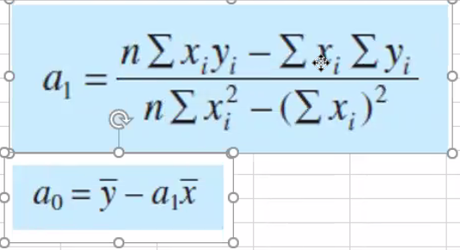
8.51 | 14.2 |  | 10 | 8.51 | 14.2 | 120.842 | 72.4201 | 13.503634499 | 8.7287366046 | 29.934723142 | 68.740681

 |  |  | ∑ | 67.33 | 59.09 | 432.7552 | 475.3283 | 106.83897895 | 59.09 | 75.840168833 | 131.22289

 |  |  | prom | 6.733 | 5.909 | 43.27552 | 47.53283 | 10.683897895 | 5.909 | 7.5840168833 | 13.122289

 |  |  | a1 | 1.5867960634 | Esta es el valor de la pendiente
 |  |  | a0 | -4.7748978946 | Esta es la interseccion con el ejer Y

 |  |  | Y | pendiente -4,7749 + 1,5868*X

 |  |  | Suma de Errores al cuadrado | Desviacion, que tan dispersos son los valores | Grado de dispersion | Error Estadar estimado | Ver si el modleo es adecuado | Coeficiente de determinacion | coeficiente de correlacion
 |  |  | Sr | St | Sy | Sy/x | Sy/x < Sy ? | r2 | r
 |  |  | 75.840168833 | 131.22289 | 3.8184186663 | 3.0789642908 | SIRVE | 0.42205076543 | 0.64965434304

Yi medida vs Y modificada

 |  |  | Relacion | Según la grafica, observando Ymodificada,a medida que aumenta el Nivel de coleterol, tambien aumenta los niveles de Trigliceridos, lo que nos dice que son variables directamente proporcionales.

 |  |  |  | Ahora bie, observando que el grado de dispercion esta muy alejado de 0 , es muy alto; y a su vez el coeficiente de correlacion esta en 0,64 junto con la comparacion de las graficas entre ti medida y yi modificado, podemos concluir que realmente ambas Y son demasiado dispersos entre ellos y no existe una forma de hayar una relacion REAL mediante Regresion lineal.

Ejercicio 2
Xi | Yi | n | i | Xi | Yi | Xi*Yi | X2 | a1*Xi | Y | e2 | (yi-Yiprom)2
1 | 2 | 5 | 1 | 1 | 2 | 2 | 1 | 1.4 | 2.2 | 0.04 | 9
2 | 4 |  | 2 | 2 | 4 | 8 | 4 | 2.8 | 3.6 | 0.16 | 1
3 | 5 |  | 3 | 3 | 5 | 15 | 9 | 4.2 | 5 | 0 | 0
4 | 6 |  | 4 | 4 | 6 | 24 | 16 | 5.6 | 6.4 | 0.16 | 1
5 | 8 |  | 5 | 5 | 8 | 40 | 25 | 7 | 7.8 | 0.04 | 9

 |  |  | ∑ | 15 | 25 | 89 | 55 | 21 | 25 | 0.4 | 20

 |  |  | prom | 3 | 5 | 17.8 | 11 | 4.2 | 5 | 0.08 | 4

 |  |  | a1 | 1.4 | Esta es el valor de la pendiente
 |  |  | a0 | 0.8 | Esta es la interseccion con el ejer Y

 |  |  | Y | 0,8 + 1,4 * X

 |  |  | Suma de Errores al cuadrado | Desviacion, que tan dispersos son los valores | Grado de dispersion | Error Estadar estimado | Ver si el modleo es adecuado | Coeficiente de determinacion | coeficiente de correlacion
 |  |  | Sr | St | Sy | Sy/x | Sy/x < Sy ? | r2 | r
 |  |  | 0.4 | 20 | 2.2360679775 | 0.36514837167 | SIRVE | 0.98 | 0.98994949366

Yi medida Vs Y modificada

 |  |  | Relacion | Observando la Y modificada podemos decir que a medidad que aumentemos la tencion sobre la madera, esta se estirara mas por milesima de centimetro. Dado esto y la relacion directamente proporcional podremos averiguar que pasaria si ejercemos una tencion de 1000lb sobre el bloque de madera.

 |  |  |  |  | Tension aplicada(lb) | estiramiento
 |  |  |  |  | 1 | 2.2
 |  |  |  |  | 2 | 3.6
 |  |  |  |  | 3 | 5
 |  |  |  |  | 4 | 6.4
 |  |  |  |  | 5 | 7.8

 |  |  |  |  | 10 | 14.8 | aproximadamente

